Oppskrift
Villsoppsaus med biff eller kyllingVillsoppsaus med biff eller kylling
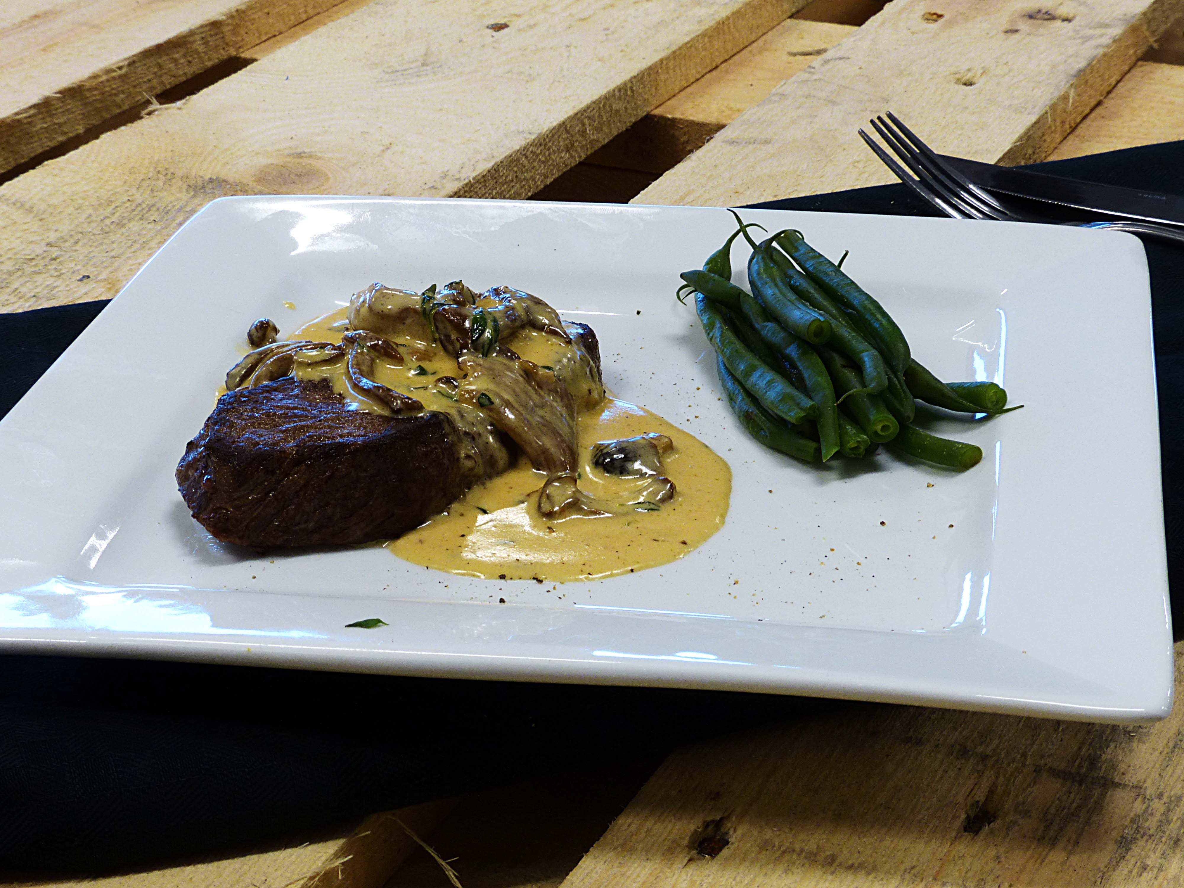

Stek løk, hvitløk og sopp i en kjele med smør i ca 4-5 min - røres kraftig. Tilsett melk, fløte, Viltfond og Steinsoppbuljong og la det koke ca 10-min - jevnes, og smakes til med salt & pepper. Stek biffen eller kyllingbrystet krydret med Cajun King Hickory krydder etter ønsket stekegrad. Blanchere grønnsaker. Server rikelig med saus til kjøttet - gjerne litt sprøstekt sopp også og topp med olivenlolje over kjøttet. Stek løk, hvitløk og sopp i en kjele med smør i ca 4-5 min - røres kraftig. Tilsett melk, fløte, Viltfond og Steinsoppbuljong og la det koke ca 10-min - jevnes, og smakes til med salt & pepper. Stek biffen eller kyllingbrystet krydret med Cajun King Hickory krydder etter ønsket stekegrad. Blanchere grønnsaker. Server rikelig med saus til kjøttet - gjerne litt sprøstekt sopp også og topp med olivenlolje over kjøttet.
Number of servingsNumber of servings | 1
EPDEPD | ProductProduct | Per servingPer serving |  | TotalTotal |  | QtyPerPackQtyPerPack | PackSizePackSize | PackUnitPackUnit | PackagingPackaging | ItemsItems
27257452725745 | Villsoppblanding Villsoppblanding | 0.04 | kgkg | 0 | kgkg | 6 | 1 | kgkg | 6x1kg6x1kg | 0
 | Steinsopp buljong Hugli 6x900 gr Steinsopp buljong Hugli 6x900 gr | 0.005 | kgkg | 0 | kgkg |  |  |  |  | 0
 | Olivenolje ExV Kritsa 6x1500 ml Gaea Olivenolje ExV Kritsa 6x1500 ml Gaea | 10 | mlml | 0 | mlml |  |  |  |  | 0
 | Hickory Kryddermiks 6x567g Cajun King Hickory Kryddermiks 6x567g Cajun King | 3 | gg | 0 | gg |  |  |  |  | 0
 | hakket løk hakket løk | 10 | gg | 0 | gg |  |  |  |  | 0
 | fløte/melk fløte/melk | 0.01 | ll | 0 | ll |  |  |  |  | 0
 | salt, pepper salt, pepper | 3 | gg | 0 | gg |  |  |  |  | 0
 | maisenna jevning om du ønsker maisenna jevning om du ønsker | 3 | gg | 0 | gg |  |  |  |  | 0
 | hvitløk hvitløk | 3 | gg | 0 | gg |  |  |  |  | 0
 | Biff eller kyllingbryst etter valg Biff eller kyllingbryst etter valg | 0.15 | kgkg | 0 | kgkg |  |  |  |  | 0
964684964684 | Viltfond Viltfond | 0.005 | ll | 0 | ll | 6 | 1 | ll | 6x1l6x1l | 0

 | * Allergens* Allergens

